нормативное регулирование
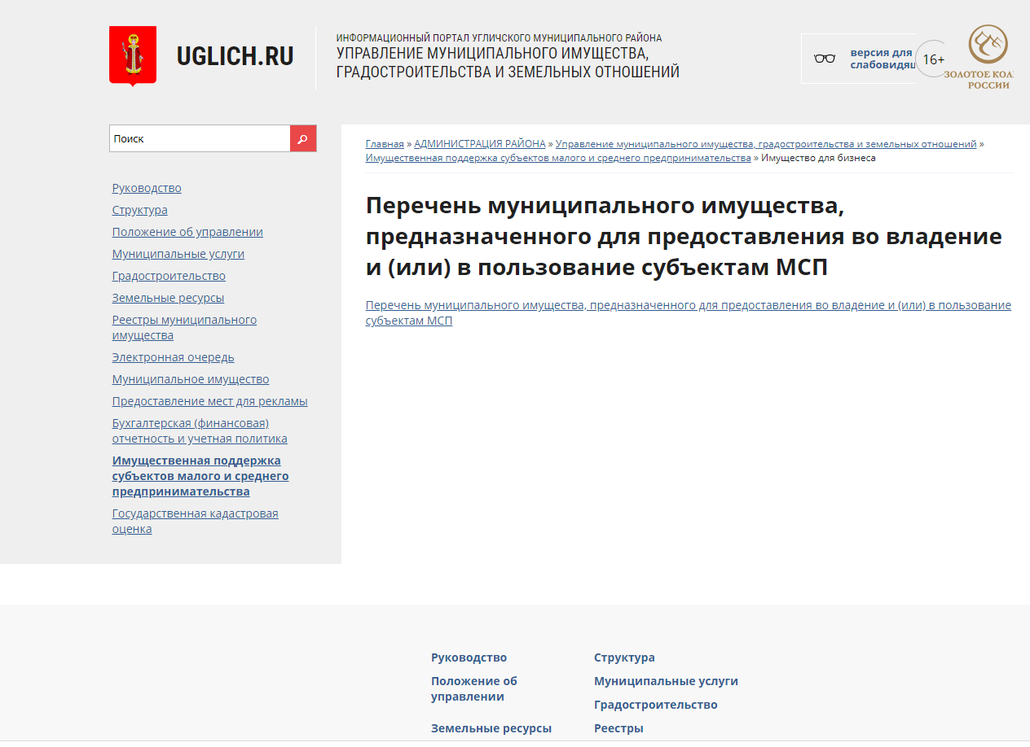
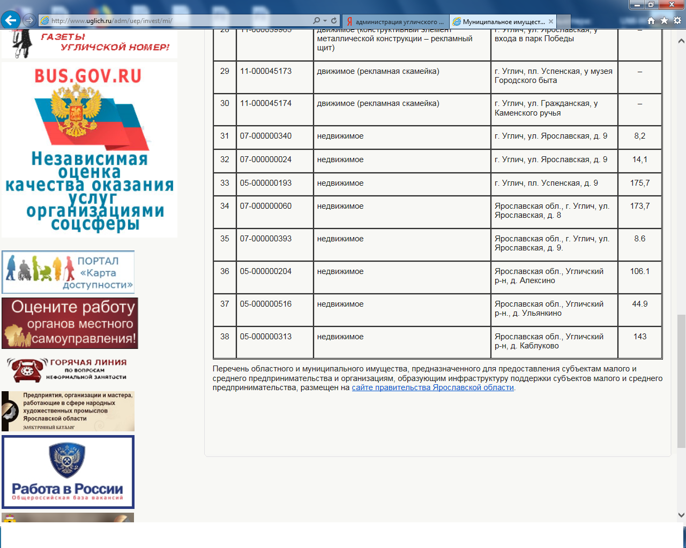
 | Информация о нормативно-правовом регулировании оказания имущественной поддержки субъектов МСП на территории муниципального образовани Ярославской области Угличский муниципальный район (указать наименование)

№ п/п | Запрашиваемые сведения | Да | Нет | Примечание
1 | Наличие правового акта ОМС, утверждающего порядок и условия формирования Перечня имущества, предназначенного для субъектов МСП и организаций, образующих инфраструктуру поддержки субъектов МСП | Да. Постановление Администрации Угличского муниципального района от 06.03.2020 №274 "Об утверждении Порядка формирования, ведения, обязательного опубликования Перечня мунциипального имущества, свободного от прав третьих лиц (за исключением права хозяйственного ведения, права оперативного управления, а также имущественных прав субъектов малого и среднего предпринимательства), предназнчаеннного для предоставления во владение и (или) в пользование субъектам малого и среднего предпринимательства и организациям, образующим инфраструктуру поддержки субъектам малого и среднего предпринимательства" | − | 1.При наличии указать дату и номер, приложить документ 2. При отсутствии - указать указать причины, послужившие основанием нарушения ч.4 ст.18 Федерального закона от 24 июля 2007 года № 209-ФЗ «О развитии малого и среднего предпринимательства в Российской Федерации»
2 | Правовой акт, указанный в пункте 1, соответствует положениям постановления Правительства Российской Федерации от 21.08.2010 г. № 645 «Об имущественной поддержке субъектов малого и среднего предпринимательства при предоставлении федерального имущества» | Да. Постановление Администрации Угличского муниципального района от 06.03.2020 №274 "Об утверждении Порядка формирования, ведения, обязательного опуьликования Перечня мунциипального имущества, свободного от прав третьих лиц (за исключением права хозяйственного ведения, права оперативного управления, а также имущественных прав субъектов малого и среднего предпринимательства), предназнчаеннного для предоставления во владение и (или) в пользование субъектам малого и среднего предпринимательства и организациям, образующим инфраструктуру поддержки субъектам малого и среднего предпринимательства" | − | в случае несоответствия - указать причины, послужившие основанием нарушения п.4(1) постановления Правительства РФ от 21.08.2010 № 645
3 | Наличие правового акта ОМС, утверждающего порядок и условия предоставления во владение и (или) в пользование имущества, включенного в Перечень имущества, предназначенного для субъектов МСП и организаций, образующих инфраструктуру поддержки субъектов МСП | Да. Постановление Администрации Угличского муниципального района от 06.03.2020 №274 "Об утверждении Порядка формирования, ведения, обязательного опуьликования Перечня мунциипального имущества, свободного от прав третьих лиц (за исключением права хозяйственного ведения, права оперативного управления, а также имущественных прав субъектов малого и среднего предпринимательства), предназнчаеннного для предоставления во владение и (или) в пользование субъектам малого и среднего предпринимательства и организациям, образующим инфраструктуру поддержки субъектам малого и среднего предпринимательства" | − | 1.При наличии указать дату и номер, приложить документ 2. При отсутствии - указать причины, послужившие основанием нарушения ч.4 ст.18 Федерального закона от 24 июля 2007 года № 209-ФЗ «О развитии малого и среднего предпринимательства в Российской Федерации»
4 | При отсутствии правовых актов, указанных в п.1 и 2, указать реквизиты нормативных правовых актов, регулирующих порядок оказания имущественной поддержки субъектам МСП | − | − | −
5 | Создан ли на сайте ОМС специальный раздел по вопросам оказания имущественной поддержки | размещение Перечня - http://www.uglich.ru/adm/uep/invest/mi/ | − | При наличии: указать перечень документов, размещенных на странице; приложить скриншот страницы сайта
 |  | размещение постановлений - http://uglich.ru/oficial/postGlUMR/ Постановление АУМР от 25.08.2016 № 1160 Постановление АУМР от 14.04.2017 № 463 Постановление АУМР от 20.06.2017 № 773 Постановление АУМР от 10.09.2018 № 1130 Постановление АУМР от 12.10.2018 № 1266 Постановление АУМР от 30.09.2019 № 1166 Постановление АУМР от 23.10.2020 № 1092

